IO関連図
IO関連図
システム名 | サブシステム名 | 機能名 | 作成会社 | 担当者
勤怠管理システム | 勤怠情報・一覧/登録 | 勤怠情報登録 | TPC | 中山裕司

勤怠情報登録
勤怠情報詳細

m_dept

t_attendance
t_employee

漢字

備考

画面レイアウト
画面レイアウト
システム名 |  | サブシステム名 |  |  | 機能名 |  | 作成会社 | 担当者
勤怠管理システム |  | 勤怠情報・一覧/登録 |  |  | 勤怠情報登録 |  | TPC | 中山裕司

社員ID | 1
氏名 | OOOO
所属部門 | OOOO

日付 |  |  | YYYY/MM/DD | ICON

作業開始時間 |  |  | HH：MM

作業終了時間 |  |  | HH：MM

休憩時間 |  |  | 9999.99

残業時間 |  |  | 3.5

状態 |  |  | 0.出勤

作業内容 |  |  | BBBBBBBBBBBBBBBBBBBBB

登録
戻る
 |  |  |  | 登録 |  | 戻る

項目説明
項目説明書
システム名 |  |  | サブシステム名 |  |  |  |  | 機能名 |  |  | BL名 |  | 作成会社 | 担当者
勤怠管理システム |  |  | 勤怠情報・一覧/登録 |  |  |  |  | 勤怠情報登録 |  |  | 登録処理 |  | TPC | 中山裕司

 | 項目名 | I/O | 桁数 | IME | 必須 | 参照 | データ元（テーブル） |  | データ元項目名（列） | 値チェック/初期値 |  | 備考
社員ID |  | O | 5 | Off | ○ |  | t_employee |  | employee_id | 半角英数
氏名 |  | O | 100 | On | ○ |  | t_employee |  | employee_name | 全角日本語
所属部門 |  | O | 10 | On | ○ |  | m_dept |  | dept_name | 全角日本語
日付 |  | I |  | Off | ○ | P | t_attendance |  | attendance_date | 半角英数/yyyy/MM/dd
作業開始時間 |  | I |  | Off | △ |  | t_attendance |  | start_time | 半角英数
作業終了時間 |  | I |  | Off | △ |  | t_attendance |  | end_time | 半角英数
休憩時間 |  | I |  | Off | △ |  | t_attendance |  | rest_hours | 半角英数
残業時間 |  | I |  | Off | △ |  | t_attendance |  | overtime_hours | 半角英数
状態 |  | I |  |  | ○ | P | t_attendance |  | working_status_id
作業内容 |  | I |  | On |  |  | t_attendance |  | working_details
登録 |  | I |  |  | ○ |  | t_attendance
戻る |  | I |  |  | △

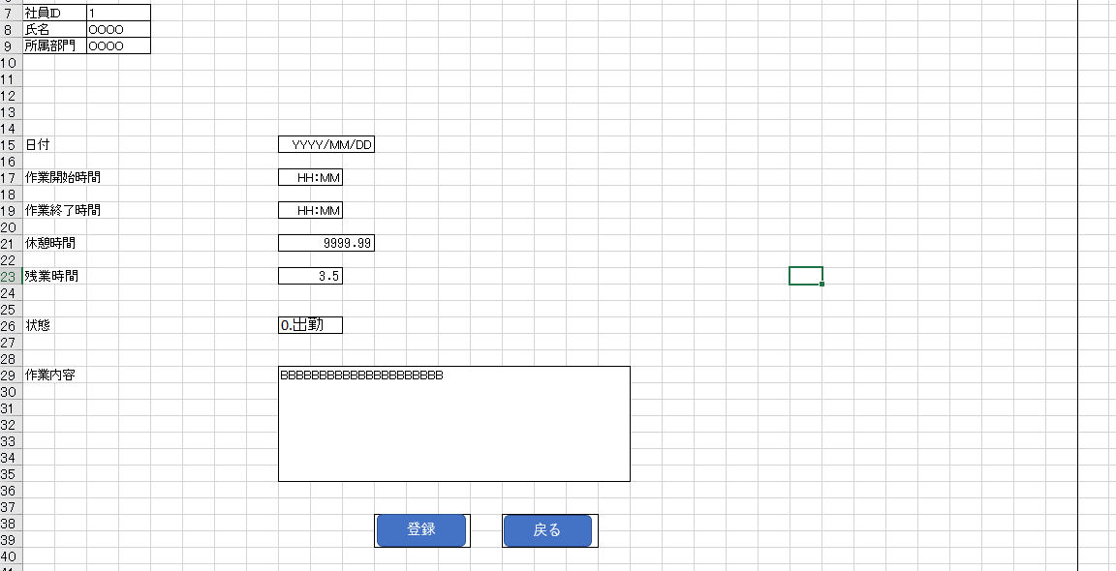

I/O ：Ｉ（入力）、O（出力）、I/O（入出力）
必須：○（必須）、△（条件により）、ブランク（任意）
桁数：最大桁数（Max Length）
IME ：On（全角日本語）、Off（半角英数字）
参照：W（ウィンドウ検索）、P（プルダウン）

イベント
イベント一覧
システム名 | サブシステム名 |  |  | 機能名 |  |  |  | 作成会社 | 担当者
勤怠管理システム | 勤怠情報・一覧/登録 |  |  | 勤怠情報登録 |  |  |  | TPC | 中山裕司

イベント | 処理内容および引数（データ元.引数名,データ型,桁数,必須,チェック） |  |  |  |  |  | 処理BL（ビジネスロジック）
初期表示 | 社員ID（ラベル）、氏名（ラベル）、所属部門（ラベル）、
 | 日付（入力テキスト）、作業開始時間（入力テキスト）、作業終了時間（入力テキスト）
 | 休憩時間（入力テキスト）、残業時間（ラベル）、状態（コンボボックス）、
 | 作業内容（入力テキスト）を初期表示とする

将来日
 | マウスフォーカスを日付（選択ボックス）を押下
日付（選択ボックス） | 日付を選択する
.押下
 | 日付が先の日
 | 作業開始時間（入力テキスト）、作業終了時間（入力テキスト）
 | 休憩時間（入力テキスト）、残業時間（ラベル）、作業内容（入力テキスト）を非活性化する
過去日
 | 日付が今日まで
 | 作業開始時間（入力テキスト）、作業終了時間（入力テキスト）
 | 休憩時間（入力テキスト）、残業時間（ラベル）、作業内容（入力テキスト）を活性化する

 |  | 項目 | 未来日 |  | 過去日
 |  | 作業開始時間 | 活性 |  | 活性
 |  | 作業開始時間 | 活性 |  | 活性
 |  | 作業開始時間 | 活性 |  | 活性
 |  | 作業開始時間 | 活性 |  | 活性

 | マウスフォーカスを作業開始時間（入力テキスト）に置く
作業開始時間（入力テキスト） | 作業開始時間を入力する
.クリック

 | マウスフォーカスを作業終了時間（入力テキスト）に置く
作業終了時間（入力テキスト） | 作業終了時間を入力する
.クリック

 | マウスフォーカスを休憩時間（入力テキスト）に置く
休憩時間（入力テキスト） | 休憩時間を入力する
.クリック

 | マウスフォーカスを残業時間（ラベル）に置く
残業時間（ラベル） | 「作業開始時間－作業終了時間－休憩時間」で残業時間を表示する

 | マウスフォーカスを状態（コンボボックス）を押下
状態（コンボボックス） | 下記の状態をコンボボックスで表示
.押下 | 0.出勤
 | 1.有給休暇
 | 2.特別休暇
 | 3.欠勤
 | 9.その他

 | マウスフォーカスを休憩時間（入力テキスト）に置く
休憩時間（入力テキスト） | 休憩時間を入力する
.クリック

 | マウスフォーカスを作業内容（入力テキスト）に置く
作業内容（入力テキスト） | 作業内容（入力テキスト）を入力する
.クリック

INSERT文
登録ボタン.押下 | t_attendanceにてデータを登録する

戻るボタン.押下 | 勤怠情報詳細画面へ遷移する

 |  | 分岐

 |  |  |  |  | 遷移元
 |  |  |  |  |  | データを渡す場合、修正画面から、

